処理方式
Excelアップロード処理方式

 |  | ・人材育成一括操作画面
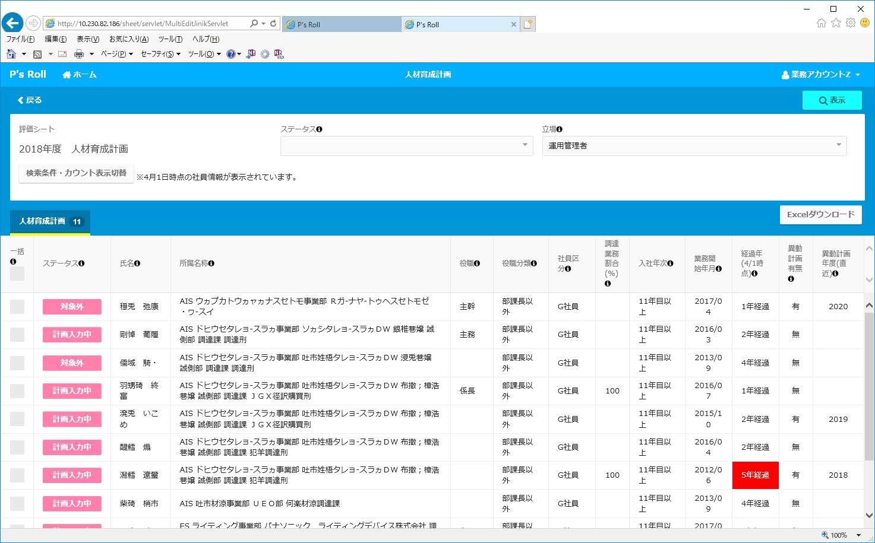
①「アップロード」ボタン押下
アップロード予約処理
②予約情報書き込み
Blob型でDBに格納

GUID : 4567890
アップロード予約テーブル
 |  |  | 【アップロード予約テーブル（※）】
 |  |  |  | 予約者GUID | 予約日時 | ステータス | 処理開始日時 | 完了日 | Excelファイル
 |  |  |  | 1234567 | 2018/11/05 12:00:00 | 完了 | 2018/11/05 12:05:00 | 2018/11/05 12:06:00 | XXXXX.xlsm
 |  |  |  | 2345678 | 2018/11/05 12:03:00 | エラー | 2018/11/05 12:10:00 | 2018/11/05 12:11:00 | XXXXX.xlsm
 |  |  |  | 3456789 | 2018/11/06 09:00:00 | 処理中 | 2018/11/06 09:05:00 | - | XXXXX.xlsm
③「アップロード受け付けました」メッセージを表示
→ここでいったん、アップロード処理は終わるので、画面の操作や遷移は可能
 |  |  |  | 4567890 | 2018/11/06 09:01:00 | 処理待ち | - | - | XXXXX.xlsm
④処理待ちのジョブを取得
・処理可能なジョブがあれば、
ステータスと処理開始日を更新
・"処理中"のジョブがあれば、
何もしない
 |  |  |  |  |  |  |  |  |  | ※上記以外にアップロードファイル名・アップロードファイル形式のカラムを定義

 | ※メールの内容は、次シート参照
⑥ステータスと完了日時を更新
・処理中に異常（例外）が発生した場合は、「エラー」とする。
・処理中に異常（例外）をキャッチできなかった場合、
「処理開始日時」から起算して、一定時間（※）以上経過していた場合は、
ステータスを「エラー」とする。（「処理中」で残り続けるのを防ぐため。）
※一定時間の指定は、CCP_PARAMテーブル内で定義する。

⑦アップロード完了メール送信
→メール送信処理は既存のメール送信バッチにて実行される。

アップロードファイル
更新バッチ

【アップロード時の制限】
同一GIDによるアップロードの制限は、以下の通りとします。
・同一GID・同一ファイル・同一ステータス（'処理待ち'）でのファイルアップロードは、1件のみ有効とします。
あとにアップロードされたファイルが、"アップロード可"であれば、先の予約情報を破棄し、あとにアップロードされた情報で上書きします。
ジョブの定期実行方式
・タスクスケジューラーによる制御
・Java スケジューリングフレームワーク（Quartz）
・その他

⑤Excelファイルを読み込んで
シート回答情報を更新

CSTシート回答テーブル

CSTシート回答テーブルの更新時
パッケージ標準の排他キーを利用して他者による更新がないかチェックする。
更新があった場合、該当シートの更新をスキップする。
なお、スキップしたレコードは、その内容をログに出力し、メールに添付して送信する。

